Sayfa1
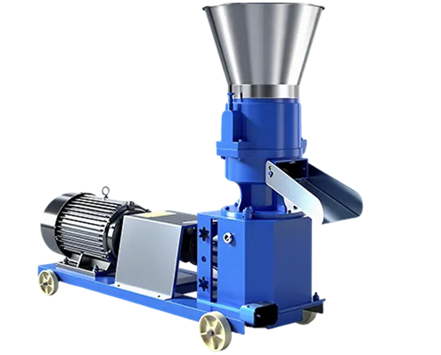
 |  |  |  |  |  |  |  |  | 1

HAYVAN YEMİ PELET MAKİNASI

KULLANIM KILAVUZU

Yüksek Verimlilik Yüksek Kalite

Düz kalıp yem pelet makinesi, toz haline getirilmiş malzemeleri katı yem peletlerine çevitrmek için kullanılır.
Hayvan yemlerinde kalitenin yükseltilmesi ve depolamada yem kalitesinin korunması için en çok tercih edilen uygulama şeklidir

Ⅰ.Ürüne Genel Bakış
Bu pelet makinası sığırlar , koyunlar , keçiler , tavuklar dahil olmak üzere çeşitli hayvanlara yem yapmak için tasarlanmıştır

Çalışma Prensibi
Silindirler ve kalıp arasındaki basınç sayesinde toz beslemesini sıkı, tekdüze peletler halinde presler.
Ekstrüzyon sırasındaki yüksek sıcaklık bakterilerin öldürülmesine yardımcı olur ve yemin tadını ve depolamayı iyileştirir

Kalıp Seçenekleri
Kalıp delik boyutları hayvan türüne ve yem formülüne göre seçilebilir. Standart kalıp 6 mm'dir,
Farklı üretim ihtiyaçlarını karşılamak için 2,5 mm'den 8 mm'ye kadar isteğe bağlı boyutlar mevcuttur.

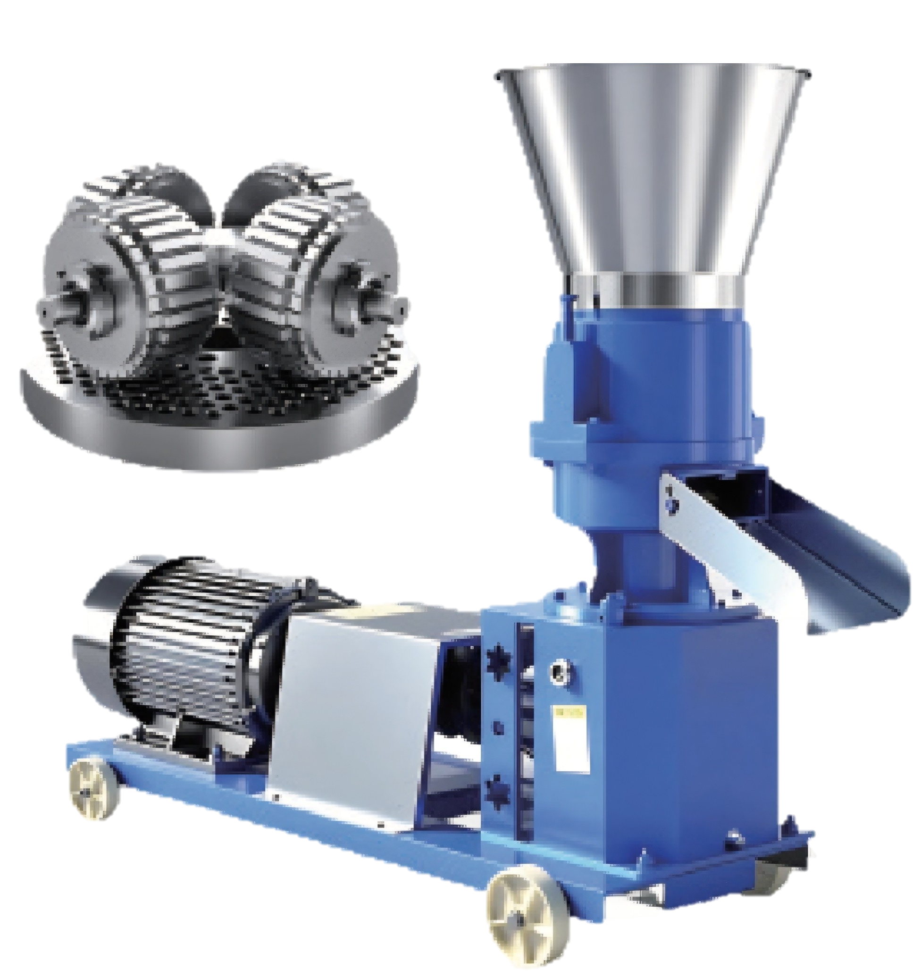
 |  |  |  |  |  |  |  |  | 2

1

2
3
1.2 Makine Yapısı
1. Besleme Haznesi
2.Öğütme Odası
4
3.Ayar Cıvataları (KD)
4.Deşarj Çıkışı
6
5.Şanzıman
5
6.Motor
7. Hareketli Tekerlekler

7

1.3 Güvenlik Uyarıları

1- Kullanmadan önce yağlama yağı ekleyin . Makine kuru olarak gönderilir.

2- Çalışma sırasında hareketli parçalara dokunmayın.

3- Servis veya temizlikten önce daima gücü kesin veya motoru durdurun.

4- Metal, taş ve diğer sert nesneleri yemden uzak tutun.

5- Çalıştırmadan önce motorun nominal gücü karşıladığından emin olun

 |  |  |  |  |  |  |  |  | 3
Ⅱ. Çalıştırma ve Kullanım

2.1 Çalıştırmadan Önce Yağlama

1- Rulman Yağlaması
2- Lityum gresi meme ucundan yavaşça enjekte etmek için bir gres tabancası kullanın.
3- Basınç yükseldiğinde veya contada yeni gres göründüğünde durun.

Şanzıman Yağlaması

İlk çalıştırmadan önce, şanzıman yağı deliğinden hipoid dişli yağı ekleyin.
Yağ gözetleme pencereli dişli kutuları için yağı, kırmızı işaretteki pencere yüksekliğinin yarısına kadar doldurun
Yetersiz yağ, dişlinin aşınmasına ve aşırı ısınmasına neden olabilirken, aşırı yağ, dişlilerin aşınmasına
ve aşırı ısınmasına sızıntı ve köpürmeye neden olabilir.

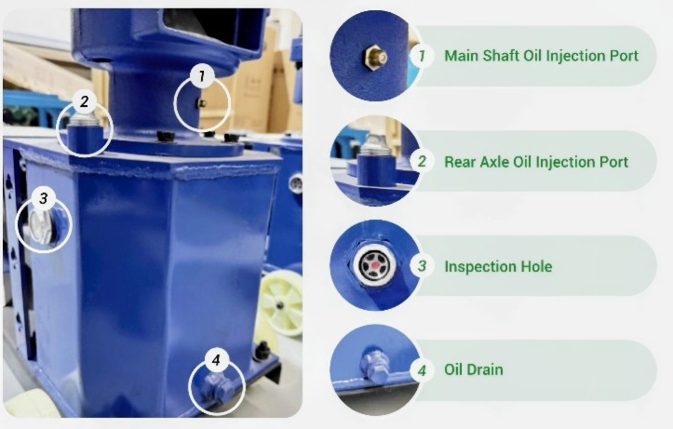
Ana Şaft yağı Enjeksiyon portu

Arka aks yağı Enjeksiyon Portu

Muayne Deliği

Yağ Tahliyesi

 |  |  |  |  |  |  |  |  | 4
Önerilen yağ hacmi aşağıda gösterildiği gibi modele ve dişli kutusu tipine göre değişir.

MODELLERE GÖRE YAĞ KULLANIM MİKTARLARI
model | KD-125 | KD-150 | KD-160 | KD-210 | KD-230 | KD-260 | KD-300 | KD-400
miktar L | 4.5 L | 4.5 L | 4.5 L | 10 L | 10 L | 20 L | 25 L | 50 L

Önlemler

1- Yağ doldurma veya boşaltma işlemini yalnızca makine durdurulduğunda gerçekleştirin.
2- Belirtilen tipte dişli yağı kullanın; diğer yağlarla karıştırmayınız.
3- Kirliliğin dişli kutusuna girmesini önlemek için doldurmadan önce yağ portunu temizleyin.

2.2 Silindir ve Kalıp Boşluğunun Ayarlanması

1- Makine teslimattan önce önceden ayarlanmıştır
2- Uzun taşıma sonrasında veya kalıp değiştirildiğinde.
silindirler ve kalıp arasındaki boşluğun yeniden ayarlanması gerekebilir

2.2.1 Döner Kalıp Tipinin Ayarlanması (KD Serisi)
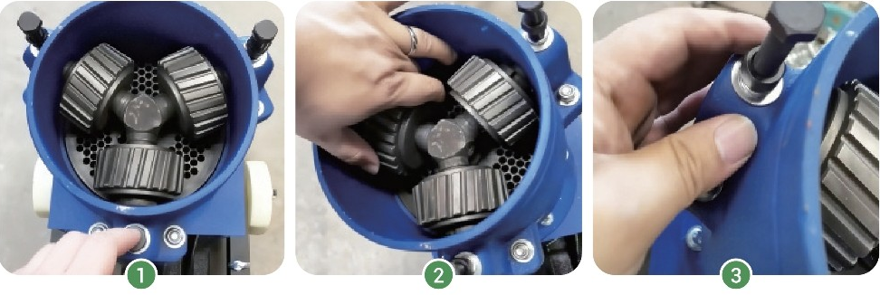

Ayarlamadan sonra kilitlenen somunları tekrar sıkın
Makineyi Kapatın ve Tamamen
kapalı olduğundan emin olun
Silindir ayar cıvatalarını ile
Boşluğu 0.1-0.3 mm ayarlayın

 |  |  |  |  |  |  |  |  | 5
Boşluk Kontrolü

Makineyi kapatın ve tamamen kapalı olduğundan emin olun
Silindir-kalıp boşluğunu kontrol etmek için sentil kullanın (bkz. şekil 2, bölüm 2.2.2.) veya A4'ü yerleştirin.
Kağıdı açın ve kalıbı manuel olarak döndürün. Kağıt sıkışmışsa, yırtılmışsa veya iz bırakmıyorsa,
boşluk yanlıştır ve yeniden ayarlanması gerekir.

Gürültü veya titreşim olmadan sorunsuz rölanti çalışması, uygun açıklığın göstergesidir.

2.3 Yeni Kalıp Plakasını Alıştırma

Boşluk Kontrolü

Boşluğu kontrol etmek için bir kalınlık ölçer kullanın. Alternatif olarak, baskı silindirini döndürün: eğer hissediyorsanız
sürtünmenin eşit olması ve sıkışma olmaması durumunda boşluk doğru şekilde ayarlanır.
Normal kullanımdan önce yeni kalıp çalıştırılmalıdır.
Şartlandırma malzemesini hazırlamak için mısır ununu yemeklik yağla 10:1 oranında karıştırın. Yavaşça içine besleyin
girişini açın ve makineyi yaklaşık 10-30 dakika düşük hızda çalıştırın.
Bu işlem, kalıp deliklerinin iç duvarını pürüzsüzleştirir, tıkanmayı ve aşınmayı azaltır ve iyileştirme sağlar.

 |  |  |  |  |  |  |  |  | 6
2.4 Kalıp Dönüş Yönünün Kontrol Edilmesi

Başlamadan önce kalıbın doğru yönde döndüğünden emin olun.
Çalıştırmadan sonra kalıp, makine gövdesindeki okla gösterildiği gibi dönmelidir .
Normal çalışmada peletlerin deşarj olması gerekir
Dönüş yanlışsa makineyi derhal durdurun ve motoru ayarlayarak düzeltin.
Tıkanmayı, kalıp hasarını veya anormal aşınmayı önlemek için kablolama sırasını veya güç çıkış yönünü kontrol edin.

2.5 Makinenin Ön Isıtması

Peletlemeden önce, özellikle dizel veya benzinli tiplerde makineyi önceden ısıtın. Bu, kalıbı ısıtır ve
silindirler, direnci azaltır ve deşarjı stabilize eder.
Makine normal şekilde çalıştığında az miktarda bakım malzemesi besleyin. Ne zaman buhar
Haznenin üzerinde göründüğünde makine hazırdır.
Yaklaşık 5 dakika önceden ısıtın. Peletler eşit şekilde oluşuyorsa ve iyi akıyorsa normal üretime başlayın.

Önlemler

1- Boş veya yağsız çalıştırmayın.
Soğuk havalarda ön ısıtma süresini uzatın.
Tıkanmayı önlemek için malzemeleri ön ısıtmadan hemen sonra besleyin.

2.6 Kapatma Koruması
1- Beslemeyi durdurun ve kalan malzemenin boşaltılmasını sağlayın.
2- Makineyi durdurmadan önce, kalıp deliklerinde malzeme kalmasını önlemek için kısa bir kapatma öncesi çalıştırın.
3- katılaşma, tıkanma veya paslanma nedeniyle , yem girişinden mısır unu ve yemeklik yağ karışımını ekleyin .
4- Kalıp deliklerini yağla kaplamak için 1-2 dakika düşük yükte çalıştırın
5- Bu aynı zamanda bir sonraki çalıştırmada sürtünmeyi de azaltır
6- Gücü kapatın veya motoru durdurun.
 |  |  |  |  |  |  |  |  | 7

2.7 Kalıp ve Silindirlerin Değiştirilmesi

Çoğu kalıp her iki tarafta da kullanılabilir.
Kalıp ve silindirler, kullanım ömrü yaklaşık 300-500 saat olan aşınan parçalardır.
Her ay durumlarını kontrol edin. Ağır aşınma tespit edilirse bunları eşleşen bir set olarak değiştirin.

2.7.1 Döner Kalıp Tipi (KD Serisi)

1- Gücü veya motoru kapatın ve makine tamamen durana kadar bekleyin. Üst kapağı açın
kalıp, silindirler ve çıkış çevresinde kalan malzemeleri temizleyin.
2- Silindir ayar cıvatalarını ve kilit somunlarını gevşetin, silindirleri kaldırın ve çıkarın. Vidayı sökün
kalıp sabitleme cıvatalarını bir anahtarla sıkın. Kalıp sıkıysa, lastik bir çekiçle hafifçe vurun veya çekin.
eşit olarak dışarı çıkar.
3- Yeni kalıbın yerleştirme deliklerini şaft pimleriyle hizalayın, düz bir şekilde yerleştirin ve sıkıca sabitleyin.
Yeni silindirleri takın. Küçük delikli kalıplar için, ara parça halkasını kalıbın altına yerleştirerek düz kalmasını sağlayın
montaj yüzeyi ile (ara parçalar makineye dahildir).
4- Cıvataları kullanarak silindir-kalıp boşluğunu ayarlayın (bkz. Bölüm 2.2.1). Kontrol etmek için silindirleri elle çevirin
düzgün dönüş için. Kilit somunlarını sıkın, hazneyi yeniden takın ve makineyi boş olarak çalıştırın
1-2 dakika boyunca. Sorunsuz çalışıyorsa pelet kalitesini test etmek için az miktarda malzeme besleyin

2.8 Pelet Uzunluğu Ayarı

Pelet uzunluğu esas olarak kesme bıçağı ile kalıp arasındaki mesafeye göre belirlenir. Ayarlama
bu mesafe pelet uzunluğu üzerinde kontrol sağlar. Ayarlama yöntemleri arasında biraz farklılık gösterir.
farklı makine türleri.

 |  |  |  |  |  |  |  |  | 8

2.8.1 Döner Kalıp Tipinin Ayarlanması (KD Serisi)

1- Bıçak ayar vidasını bulun (boşaltma çıkışının üstünde).
Vidayı gevşetmek ve bıçak konumunu ayarlamak
için bir anahtar kullanın:
2- Yukarı doğru çevirin: daha kısa peletler üretir.
Aşağı doğru çevirin: daha uzun peletler üretir.
3- Ayarlamadan sonra bıçağı yerine sabitlemek için vidayı sıkın

Ⅲ. Yaygın Sorunlar ve Çözümler

 | Olası Neden |  |  |  |  | Çözüm

 | Kalıp düzgün şekilde çalıştırılmıyor / |  |  |  |  | Yağlı malzemeyle içeri girin (bkz. 2.3)
 | Delik Yüzeyi Pürüzlü
 | Kalıp delikleri tıkanmış |  |  |  |  | Makineyi durdurun ve delikleri bir
 |  |  |  |  |  | tel veya basınçlı hava ile açın
 | Silindir-kalıp aralığı çok geniş |  |  |  |  | Boşluğu yeniden ayarlayın (bkz. 2.2)

 | Malzeme çok kuru veya zayıf akış |  |  |  |  | Nemi %12-16'ya ayarlayın ve eşit şekilde karıştırın

 | Makine önceden ısıtılmamış |  |  |  |  | Beslemeden önce 3-5 dakika boş çalıştırın (bkz. 2.5)

Yumuşak Peletler veya Aşırı Toz |  |  |  |  |  |  |  |  | 9

 | Olası Neden |  |  |  |  | Çözüm
 | Nem çok yüksek (yumuşak topaklar) |  |  |  |  | %12-16'ya düşürün veya kuru karışım ekleyin
 | Düşük silindir basıncı (yumuşak topaklar) |  |  |  |  | Basıncı artırmak için makaralı cıvataları sıkın
 | Zayıf bağlayıcı formül (daha fazla toz) |  |  |  |  | Yağ veya bağlayıcı ekleyin
 | Zayıf motor veya dengesiz hız (daha fazla toz) |  |  |  |  | Spesifikasyonları karşılamak için motoru ve yükü
 |  |  |  |  |  | kontrol edin
 | Aşınmış veya büyük kalıp delikleri |  |  |  |  | Kalıbı inceleyin ve gerekirse değiştirin

Motor Duruyor veya Aşırı Yük Hataları

 | Sebep |  |  |  |  | Çözüm
 | Çok fazla besleme veya tıkanma |  |  |  |  | Durdurun, hazneyi temizleyin ve kalıplayın, ardından
 |  |  |  |  |  | ilerlemeyi azaltın
 | Silindir-kalıp aralığı çok küçük |  |  |  |  | Boşluğu ayarlayın (bkz. 2.2)
 | Kalıp delikleri tıkanmış |  |  |  |  | Yeniden başlatmadan önce kalıbı temizleyin
 | İçerideki yabancı cisimler |  |  |  |  | Nesneleri kaldırın ve yeniden girişi önlemek için
 |  |  |  |  |  | kontrol edin
 | Motor veya kablo arızası |  |  |  |  | Kabloları, akımı ve aşırı yük cihazını kontrol edin
 | Kalıp geriye doğru monte edilmiş |  |  |  |  | Kalıp yönünü yeniden takın ve doğru şekilde ayarlayın
 |  |  |  |  |  | bkz .2.4

22 kW veya daha büyük motorlara sahip modeller, başlatmayı azaltmak için yumuşak başlatma kabiniyle donatılmıştır
Diğer modellerde yönetim panosu isteğe bağlı olarak temin edilmektedir

 |  |  |  |  |  |  |  |  | 10
Pürüzlü Pelet Yüzeyi

 | Olası Neden |  |  |  |  | Çözüm
 | Kalıp delikleri düzgün değil veya aşınmış |  |  |  |  | Kalıbı cilalayın veya değiştirin

 | Çok kuru veya düzensiz besleme |  |  |  |  | Nemi ayarlayın ve eşit şekilde karıştırın

 | Silindir basıncı kararsız |  |  |  |  | Silindir cıvatalarını kontrol edin ve sıkın

 | Yetersiz yağlama |  |  |  |  | Yemlere az miktarda yağ ekleyin

Pelet Makinesi Aşırı Isınması

 | Sebep |  |  |  |  | Çözüm
 | Uzun sürekli çalışma |  |  |  |  | Soğutmak ve yükü azaltmak için durun

 | Yetersiz yağlama |  |  |  |  | Gres ekleyin veya yatakları temizleyin

 | Tıkalı kalıp delikleri |  |  |  |  | Durdurun ve kalıbı temizleyin

 | Kötü havalandırma |  |  |  |  | Kapağı kontrol edin ve hava akışını iyileştirin

Uzun süreli çalışma için, soğutmayı iyileştirmek, soğutmayı azaltmak için bir yağ pompası ve hava soğutma ünitesi takın.
Sıcaklık artışı ve makinenin istikrarlı bir şekilde çalışmasını sağlayın.

